关系图
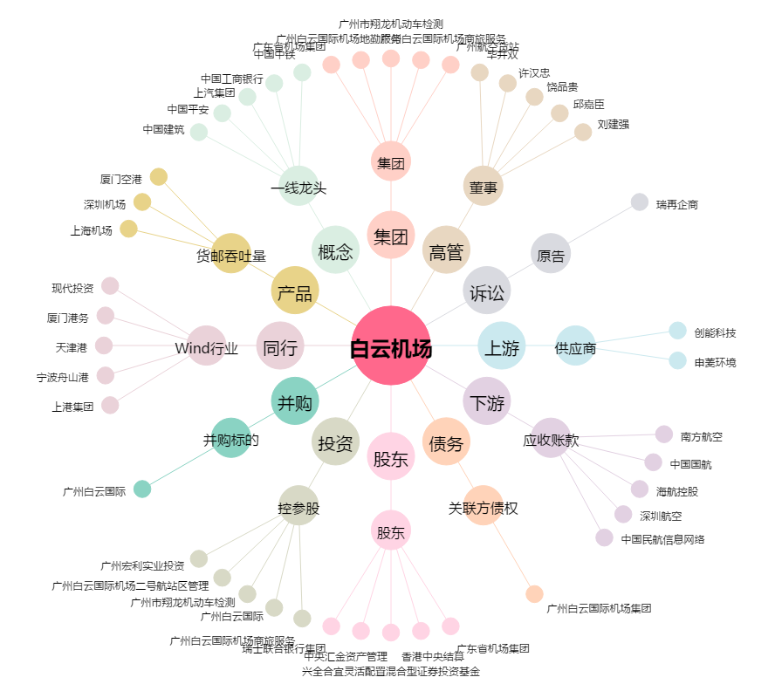
白云机场[600004.SH] - 关系概览图

